Diagrama de Despliegue
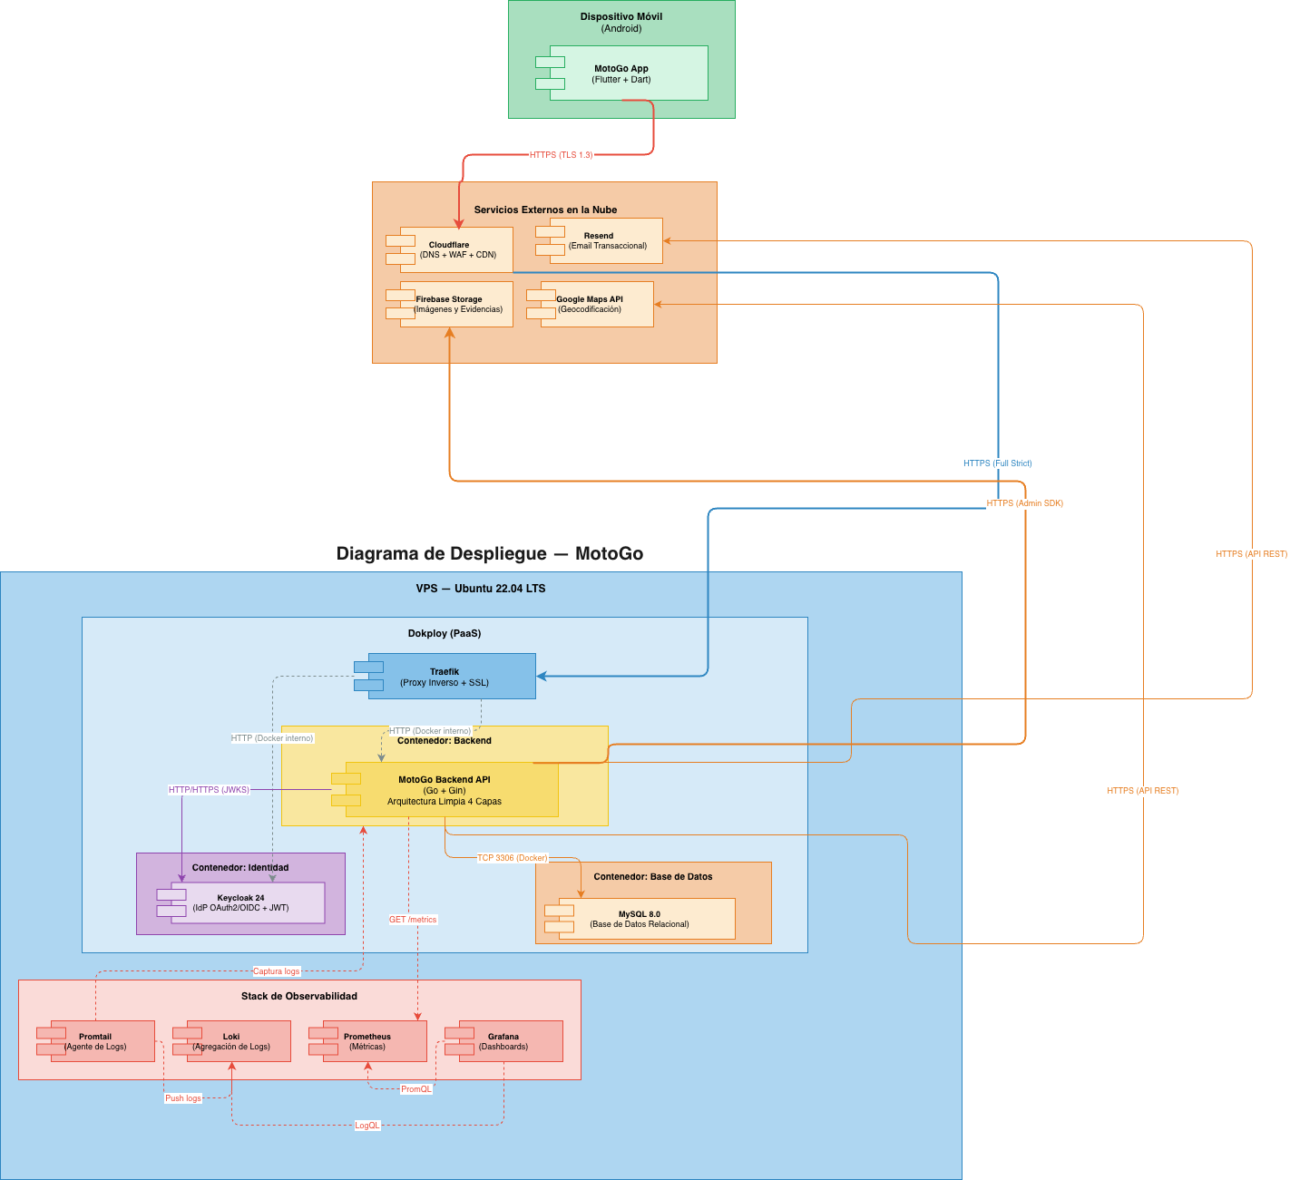
En esta hoja se ubica la imagen del modelo, asegurando que sea clara y legible

